中扉
統 計 表

2ページ
01 土地・気象

土 地 ・ 気 象

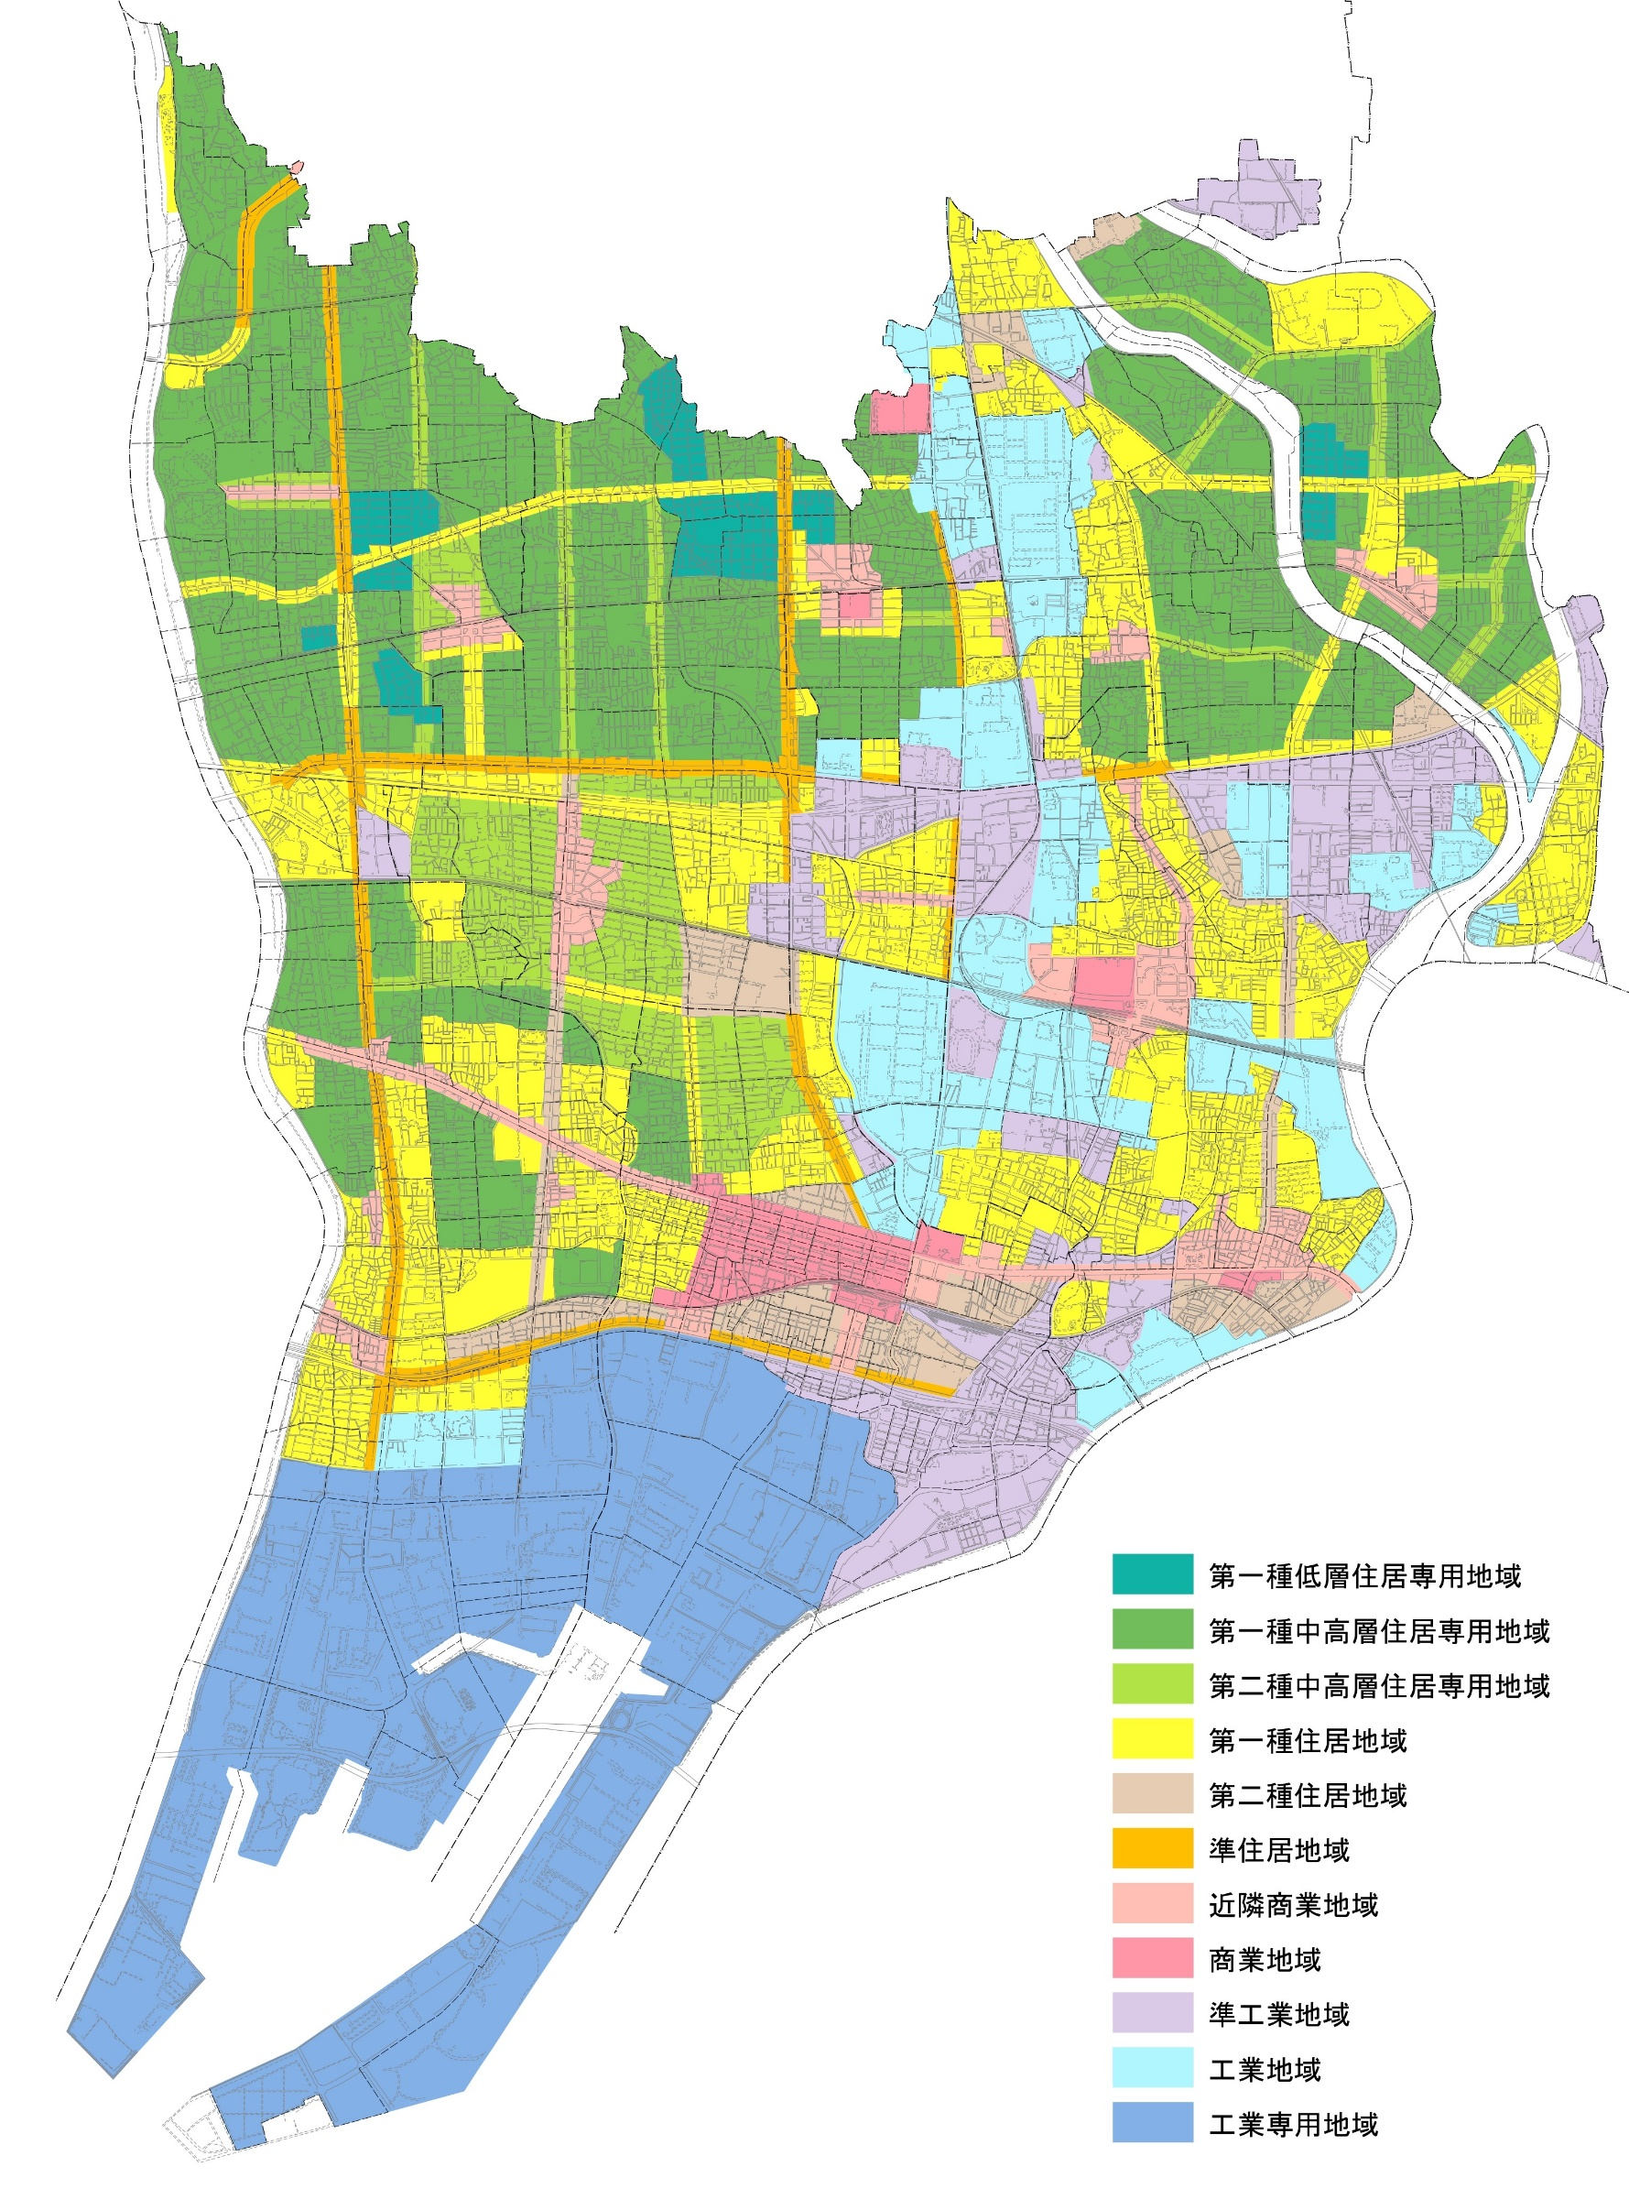

図０１ － １ 都市計画用途地域図（第０１－９表(6ページ)参照）

新幹線

塚口
園田
武庫之荘

阪急神戸線

立花

尼崎
国道2号線4709

ＪＲ神戸線

尼崎

武庫川

阪神本線

国道43号線

※用途地域ごとに色分けしたものをホームぺージに掲載しています。

 |  | （令和７年１月１日）
 | 資料 都市整備局都市計画部都市計画課

